Лист1
 | В желтом столбце укажите необходимое колличество товара, и сохраните результат. Вопросы по телефону +7 (861) 212-70-19

 | Возможная скидка! |  |  | - ₽
 | Итого: |  |  | - ₽
Обновлено 14.04.2026 15:15:13
Наименование | Картинка | Цена | Количество | Сумма | Количество на складе "Вертикаль"
Снаряжение для промышленного альпинизма
Веревка альпинистская
Веревка Fortis д.12 мм.48-ми пр. |  | $90
Веревка Remera СТ 60 Моно 10 мм |  | $84
Веревка Remera статика СТ 60 10мм оранжевый |  | $84
Веревка Remera статика СТ 60 10мм розовый | 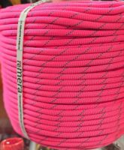 | $84
Веревка Remera статика СТ 60 10мм синий | 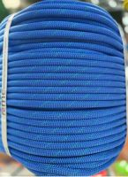 | $84
Веревка Remera страховочно-спасательная статика Мангуст 10,5мм |  | $103
Верёвка Венто вспомогательная "Cord"7мм | 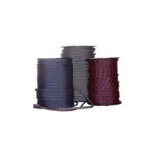 | $67
Веревка Венто Профистатик 10мм красная | 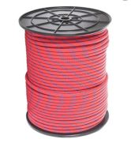 | $100
Веревка Венто Профистатик 11 желтая | 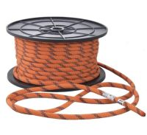 | $115
Веревка Венто статическая 10 мм vst 422 желтый | 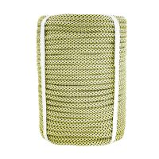 | $95
Веревка Коломна 48 пр.краш.статика 11 мм |  | $99
Веревка Коломна 48 пр.статика 10 мм | 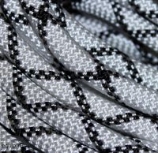 | $83
Веревка Шнур статика д.10 мм.48 пр."Скала S" |  | $75
Веревка Шнур статика д.10 мм.48 пр.а |  | $63
Веревка Шнур статика д.11 мм.48 пр |  | $74
Веревка Шнур статика д.12 мм. 48пр. |  | $82
Веревка Шнур статика д.14мм 48пр."Подъем" |  | $141
Веревка Шнур статика д.16мм 48пр."Подъем" |  | $167
Веревка Шнур статика д.9 мм.48 пр"Скала S" | 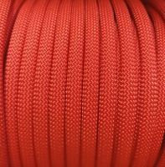 | $57
Протектор Guru д/верёвки 60см | 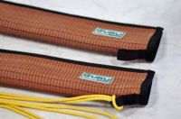 | $970
Протектор Вертикаль д/верёвки усиленный | 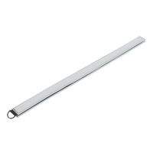 | $139
Протектор Вертикаль распашной д/верёвки "Книжка" 80 см | 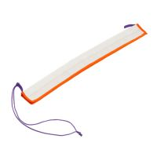 | $950
Протектор д/верёвки Венто стандарт 35см | 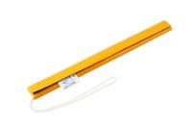 | $340
Протектор д/верёвки Вертикаль 35 см | 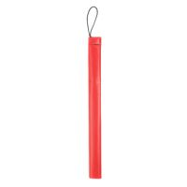 | $300
Протектор д/верёвки Вертикаль плотная теза | 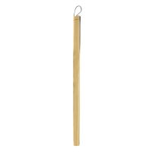 | $300
Репшнур Fortis вспомогательный 7мм | 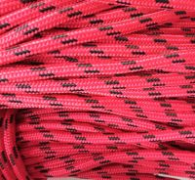 | $49
Репшнур Fortis вспомогательный 8мм | 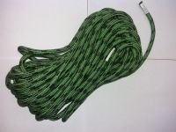 | $61
Репшнур Remera 32L PES/PA 6мм нагр.1200кгс черный | 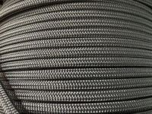 | $39
Репшнур Remera 32L PES/PA 7мм нагр.1300кгс желтый | 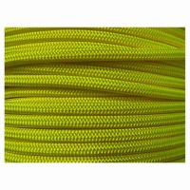 | $51
Репшнур Remera PES (РА) 2мм (неоново желтый) | 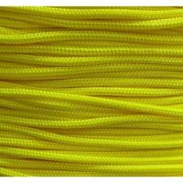 | $10
Репшнур Remera PES (РА) 3мм (зеленый) |  | $13
Репшнур Шнур ПА 24-х пр.с серд.7мм |  | $30
Репшнур Шнур ПА 24-х пр.с серд.8мм |  | $38
Репшнур Шнур ПА 32-х пр.с серд."Хват"6мм | 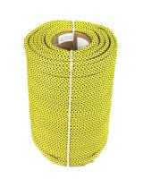 | $40
Репшнур Шнур ПА 32-х пр.с серд."Хват"7мм |  | $40
Репшнур Шнур ПА 32-х пр.с серд."Хват"8мм |  | $54
Слеклайн GURU 15 м с петлей и натяжителем | 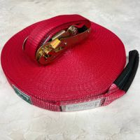 | $3,150
Сумка Вертикаль ножная высотника (для веревки) | 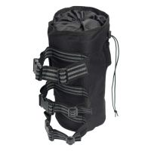 | $3,900
Фиксатор протектора ver 0666 | 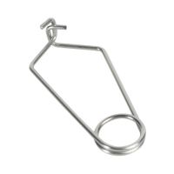 | $290
Шнур ПА плетеный 16-ти пр.с ПА серд.d 3мм зеленый,синий |  | $7
Шнур ПА плетеный 16-ти пр.с ПА серд.d 4 мм синий |  | $14
Карабины альпинстские
Карабин Camp Atom - Lock Blue | 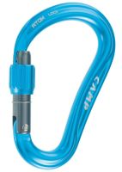 | $2,200
Карабин Camp GUIDE XL 3LOCK - Blue | 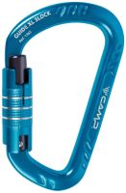 | $2,790
Карабин Camp GUIDE XL 3LOCK - Green | 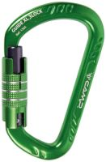 | $2,790
Карабин Camp GUIDE XL 3LOCK - Titanium | 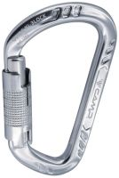 | $2,790
Карабин Camp Nitro-Lock Blue | 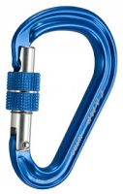 | $2,300
Карабин GURU Breeze Twist-lock | 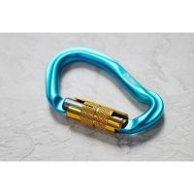 | $1,250
Карабин Guru Flash | 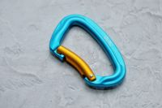 | $910
Карабин Guru Grass Twist-lock байонет | 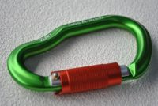 | $1,490
Карабин Guru Solaris SL | 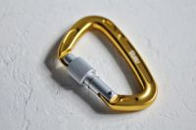 | $1,070
Карабин Guru Solaris TWL | 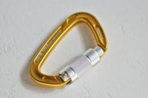 | $1,200
Карабин Венто "Стальной косой автомат" байонет | 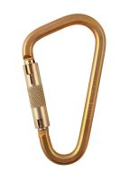 | $2,490
Карабин Венто Chlorum с байонетной муфтой keylock |  | $1,190
Карабин Венто Chlorum с муфтой keylock | 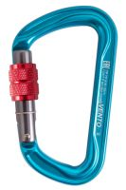 | $990
Карабин Венто Helium c резьбовой муфтой | 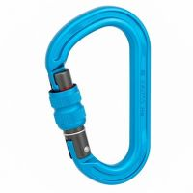 | $1,290
Карабин Венто Light со скобой желтый | 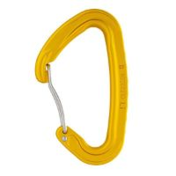 | $850
Карабин Венто Light со скобой зеленый | 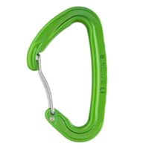 | $850
Карабин Венто Light со скобой красный | 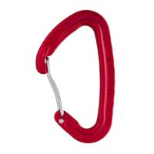 | $850
Карабин Венто Titanium автомат с байонетной муфтой оранжевый | 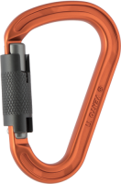 | $1,390
Карабин Венто Titanium с байонетной муфтой зеленый | 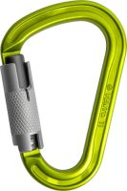 | $1,390
Карабин Венто Titanium с муфтой кейлок зеленый | 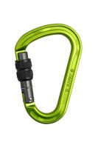 | $1,350
Карабин Венто Titanium с муфтой кейлок оранжевый | 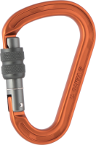 | $1,350
Карабин Венто Большой с байонетной муфтой зеленый | 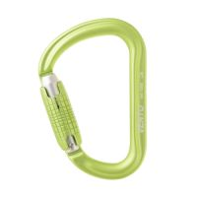 | $1,390
Карабин Венто Большой с байонетной муфтой синий | 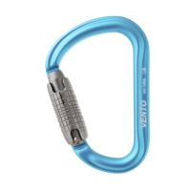 | $1,390
Карабин Венто Большой с резьбовой муфтой зеленый | 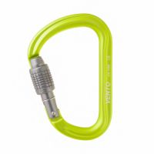 | $1,340
Карабин Венто Большой с резьбовой муфтой синий | 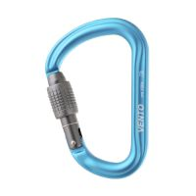 | $1,340
Карабин Венто вспомогательный «Мини» | 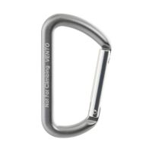 | $490
Карабин Венто Высота 512 сталь трапеция муфта |  | $900
Карабин Венто Высота 512 сталь трапеция муфта (3шт) | 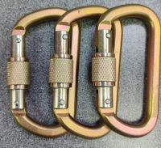 | $2,700
Карабин Венто Высота 513 сталь овал муфта | 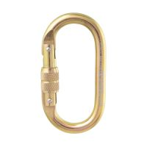 | $500
Карабин Венто развесочный Краб розовый |  | $490
Карабин Венто развесочный Краб черный |  | $490
Карабин Венто Рапид «Вспомогательный 6» |  | $90
Карабин Венто Стальной Универсальный с муфтой |  | $1,090
Карабин Вертикаль «GRAY» трапеция с муфтой (Keylock) |  | $950
Карабин Вертикаль Gray Гусь автомат (Keylock) |  | $1,390
Карабин Вертикаль Gray трапеция автомат (Keylock) |  | $1,050
Карабин Вертикаль алюминиевый кейлок |  | $1,400
Карабин Вертикаль вспомогательный нагрузка 300кг |  | $80
Карабин Вертикаль овал сталь ver 0208 |  | $600
Карабин Вертикаль овал сталь ver 0259 |  | $390
Карабин Вертикаль парашютный |  | $1,400
Карабин Вертикаль стальной люкс автомат (кейлок) |  | $1,300
Карабин Вертикаль Сувенирный большой синий |  | $440
Карабин Вертикаль сувенирный малый |  | $300
Карабин Вертикаль сувенирный малый оранжевый |  | $380
Карабин Вертикаль трапеция алюминиевый автомат (keylock) |  | $1,650
Карабин Вертикаль трапеция сталь 5000 |  | $850
Карабин гусь автомат gray Вертикаль |  | $1,450
Карабин монтажный стальной автомат Вертикаль |  | $3,150
Карабин овал алюминиевый с муфтой (Keylock) |  | $1,350
Карабин Ринг дюраль трапеция 2200 р/ж |  | $720
Карабин Ринг сталь овал (keylock) 3000 |  | $590
Карабин Ринг сталь увеличеннная трапеция 5000 |  | $650
Карабин Ринг сталь увеличеннная трапеция 5000 (3шт) |  | $1,950
Кольцо алюминиевое Вертикаль д.48 |  | $900
Фиксатор карабина Вертикаль ver 0675 |  | $120
Страховочные системы
Грудная обвязка "МОДИФИЦИРОВАННАЯ" Вертикаль |  | $2,400
Грудная обвязка GURU |  | $1,950
Огнеупорная удерживающая страховочная привязь УСП-2Ж4 ОГ |  | $10,970
Переноска Guru без липучки |  | $280
Переноска Guru с липучкой HARD |  | $370
Переноска Guru с липучкой SOFT |  | $350
Поясная беседка GURU Start |  | $2,650
Поясная беседка GURU Start |  | $2,650
Поясная беседка Вертикаль "Турист" детская |  | $2,100
Пятиточечная страховочная привязь СП-5 серия «КОМФОРТ» L |  | $3,930
Сиденье Венто Подиум
Сиденье Венто Промальп |  | $2,620
Сиденье Венто Промальп Люкс V2 |  | $3,430
Сиденье Ринг "Arena light" |  | $3,930
Сидушка Ринг "Arena" |  | $3,770
Страховочная привязь СП-5 серия Комфорт XL |  | $4,020
Страховочная система Guru поясная Master V2 |  | $2,250
Страховочная система Венто «Альфа 2.5» |  | $4,610
Страховочная система Венто «Альфа 3.0» |  | $3,590
Страховочная система Венто Argon |  | $5,590
Страховочная система Венто Argon голубой |  | $5,590
Страховочная система Венто Neon оранжевый |  | $4,920
Страховочная система Венто Высота 016 р.1 ЕН361,358,ЕН813 |  | $8,310
Страховочная система Венто Высота 016 р.2 ЕН361,358,ЕН813 |  | $8,310
Страховочная система Венто Высота 042 |  | $7,870
Страховочная система Венто Высота 042 |  | $7,870
Страховочная система Венто грудная Высота 001 |  | $2,180
Страховочная система Венто Грудная Модифицированная |  | $2,890
Страховочная система Венто поясная Высота 004 |  | $2,180
Страховочная система Венто поясная Высота 005 |  | $2,950
Страховочная система Венто поясная Стандарт |  | $2,840
Страховочная система Венто Профи Мастер |  | $15,770
Страховочная система Венто Профи Мастер |  | $15,770
Страховочная система Венто Профи Мастер Фаст V2 |  | $19,900
Страховочная система Венто Профи Универсал V2 |  | $11,940
Страховочная система Вертикаль "Турист" детская верх |  | $2,100
Страховочная система Вертикаль Sirius v2023 серый |  | $4,500
Страховочная система Вертикаль Лидер |  | $7,990
Страховочная система Вертикаль Поясная Комфорт |  | $3,700
Страховочная система Вертикаль Промальп Мастер |  | $5,990
Страховочная система Ринг универ.Craft-Full |  | $10,570
Страховочная система Ринг универ.Fantom VL ZF |  | $10,900
Удерживающая страховочная привязь УСП-2Ж4 |  | $1,620
Удерживающая страховочная привязь УСП-2Ж4 Серия "Комфорт" L |  | $2,820
Удерживающая страховочная привязь УСП-2Ж4-4 Комфорт |  | $2,965
Спусковые устройства
ver 0622 Накопитель такелажный малый |  | $1,300
Амортизатор Petzl ASAP'SORBER 20 см |  | $5,400
Веревка Remera СТ 60 Моно 10 мм |  | $84
Веревка Remera статика СТ 60 10мм оранжевый |  | $84
Веревка Remera статика СТ 60 10мм розовый |  | $84
Веревка Remera статика СТ 60 10мм синий |  | $84
Веревка Remera страховочно-спасательная статика Мангуст 10,5мм |  | $103
Грудная обвязка "МОДИФИЦИРОВАННАЯ" Вертикаль |  | $2,400
Грудная обвязка GURU |  | $1,950
Зажим Венто на правую ногу |  | $3,990
Зажим Вертикаль ножной левый |  | $3,990
Зажим Вертикаль ножной правый |  | $3,990
Зацепка Sorel M |  | $290
Зацепка скалолазная Венто "M" |  | $470
Зацепка скалолазная Венто "S" |  | $300
Карабин Camp GUIDE XL 3LOCK - Blue |  | $2,790
Карабин Camp GUIDE XL 3LOCK - Green |  | $2,790
Карабин Camp GUIDE XL 3LOCK - Titanium |  | $2,790
Карабин GURU Breeze Twist-lock |  | $1,250
Карабин Guru Flash |  | $910
Карабин Guru Grass Twist-lock байонет |  | $1,490
Карабин Guru Solaris SL |  | $1,070
Карабин Guru Solaris TWL |  | $1,200
Карабин гусь автомат gray Вертикаль |  | $1,450
Каска GURU Aurora Blue |  | $5,100
Каска GURU Aurora White |  | $5,100
Комплект скоб Венто для размещения стропов |  | $600
Кошки Вертикаль с пластиковыми дужками и антиподлипом |  | $10,450
Крюк Вертикаль скальный швеллерный |  | $330
Крюк Вертикаль якорный №1 105мм. |  | $500
Крюк Вертикаль якорный №2 115мм. |  | $550
Крюк Вертикаль якорный №3 125мм. |  | $600
Крюк скальный Camp Universal Piton-Soft Steel CM.10 |  | $1,600
Крюк скальный Вертикаль вертикальный |  | $320
Крюк скальный Вертикаль горизонтальный |  | $320
Ледобур Вертикаль ZIPPY-180мм |  | $6,700
Ледобур Вертикаль ZIPPY-220мм |  | $7,300
Ледоруб Вертикаль ZEALOT 60 см |  | $9,500
Магнезия Венто 56 г брикет |  | $300
Магнезия Венто Пакет 450 гр. |  | $1,240
Магнезия Венто шарик 56гр |  | $360
Магнезия жидкая Венто Tube 100мл |  | $890
Мешок для магнезии Венто Геккон |  | $1,350
Мешок для магнезии Венто Шамбала |  | $1,350
Мешок для магнезии Вертикаль ver 0612.3 Зеленый |  | $1,200
Накопитель Вертикаль средний такелажный оранжевый |  | $2,700
Оттяжка Венто Люкс |  | $230
Оттяжка Венто Экстра |  | $290
Оттяжка Вертикаль |  | $200
Переноска Guru без липучки |  | $280
Переноска Guru с липучкой HARD |  | $370
Переноска Guru с липучкой SOFT |  | $350
Петля GURU станционная регулируемая 170 см |  | $930
Петля GURU станционная регулируемая 80 см |  | $910
Петля анкерная Венто Энерго |  | $1,430
Петля анкерная Венто Энерго |  | $1,430
Петля Венто станционная "Люкс" |  | $290
Петля Венто станционная "Люкс" |  | $290
Петля Венто станционная "Люкс" |  | $290
Петля Венто станционная "Люкс" |  | $290
Петля Вертикаль 80см.дайнема шир.10мм черно-белая |  | $1,150
...

